Лист1
 |  |  |  | введите актуальный курс |  | Курс ЦБ
Коллекторные группы из латуни с термостатическими вентилями и расходомерами |  |  |  |  | 0.00% | 79.00

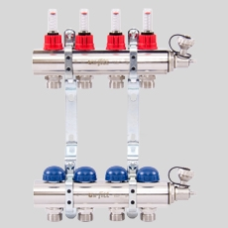
UNI-FITT | Колл.группа 1'х3/4' 2 вых с расходомерами и термостатическими вентилями | 32415N060502 | шт. | 86.92 € | 86.92 € | 6,866.68
UNI-FITT | Колл.группа 1'х3/4' 3 вых с расходомерами и термостатическими вентилями | 32415N060503 | шт. | 103.93 € | 103.93 € | 8,210.47
UNI-FITT | Колл.группа 1'х3/4' 4 вых с расходомерами и термостатическими вентилями | 32415N060504 | шт. | 120.98 € | 120.98 € | 9,557.42
UNI-FITT | Колл.группа 1'х3/4' 5 вых с расходомерами и термостатическими вентилями | 32415N060505 | шт. | 138.85 € | 138.85 € | 10,969.15
UNI-FITT | Колл.группа 1'х3/4' 6 вых с расходомерами и термостатическими вентилями | 32415N060506 | шт. | 157.36 € | 157.36 € | 12,431.44
UNI-FITT | Колл.группа 1'х3/4' 7 вых с расходомерами и термостатическими вентилями | 32415N060507 | шт. | 175.45 € | 175.45 € | 13,860.55
UNI-FITT | Колл.группа 1'х3/4' 8 вых с расходомерами и термостатическими вентилями | 32415N060508 | шт. | 194.16 € | 194.16 € | 15,338.64
UNI-FITT | Колл.группа 1'х3/4' 9 вых с расходомерами и термостатическими вентилями | 32415N060509 | шт. | 212.19 € | 212.19 € | 16,763.01
UNI-FITT | Колл.группа 1'х3/4' 10 вых с расходомерами и термостатическими вентилями | 32415N060510 | шт. | 237.27 € | 237.27 € | 18,744.33
UNI-FITT | Колл.группа 1'х3/4' 11 вых с расходомерами и термостатическими вентилями | 32415N060511 | шт. | 257.25 € | 257.25 € | 20,322.75
UNI-FITT | Колл.группа 1'х3/4' 12 вых с расходомерами и термостатическими вентилями | 32415N060512 | шт. | 274.36 € | 274.36 € | 21,674.44

Коллекторные группы из латуни с регулировочными и термостатическими вентилями

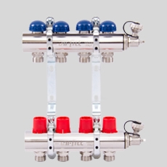
UNI-FITT | Колл.группа 1'х3/4' 2 вых с регулировочными и термостатическими вентилями | 32315N060502 | шт. | 83.59 € | 83.59 € | 6,603.61
UNI-FITT | Колл.группа 1'х3/4' 3 вых с регулировочными и термостатическими вентилями | 32315N060503 | шт. | 99.57 € | 99.57 € | 7,866.03
UNI-FITT | Колл.группа 1'х3/4' 4 вых с регулировочными и термостатическими вентилями | 32315N060504 | шт. | 111.26 € | 111.26 € | 8,789.54
UNI-FITT | Колл.группа 1'х3/4' 5 вых с регулировочными и термостатическими вентилями | 32315N060505 | шт. | 127.36 € | 127.36 € | 10,061.44
UNI-FITT | Колл.группа 1'х3/4' 6 вых с регулировочными и термостатическими вентилями | 32315N060506 | шт. | 144.11 € | 144.11 € | 11,384.69
UNI-FITT | Колл.группа 1'х3/4' 7 вых с регулировочными и термостатическими вентилями | 32315N060507 | шт. | 160.49 € | 160.49 € | 12,678.71
UNI-FITT | Колл.группа 1'х3/4' 8 вых с регулировочными и термостатическими вентилями | 32315N060508 | шт. | 177.52 € | 177.52 € | 14,024.08
UNI-FITT | Колл.группа 1'х3/4' 9 вых с регулировочными и термостатическими вентилями | 32315N060509 | шт. | 193.78 € | 193.78 € | 15,308.62
UNI-FITT | Колл.группа 1'х3/4' 10 вых с регулировочными и термостатическими вентилями | 32315N060510 | шт. | 217.78 € | 217.78 € | 17,204.62
UNI-FITT | Колл.группа 1'х3/4' 11 вых с регулировочными и термостатическими вентилями | 32315N060511 | шт. | 234.14 € | 234.14 € | 18,497.06
UNI-FITT | Колл.группа 1'х3/4' 12 вых с регулировочными и термостатическими вентилями | 32315N060512 | шт. | 250.53 € | 250.53 € | 19,791.87

Коллекторные группы из нерж. стали с термостатическими вентилями и расходомерами

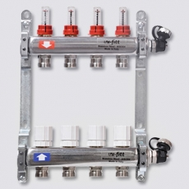
UNI-FITT | Колл.группа 1"х3/4" 2 вых с расходомерами и термостатическими вентилями, нерж. сталь | 32415S060502 | шт. | 76.90 € | 76.90 € | 6,075.10
UNI-FITT | Колл.группа 1"х3/4" 3 вых с расходомерами и термостатическими вентилями, нерж. сталь | 32415S060503 | шт. | 95.53 € | 95.53 € | 7,546.87
UNI-FITT | Колл.группа 1"х3/4" 4 вых с расходомерами и термостатическими вентилями, нерж. сталь | 32415S060504 | шт. | 113.97 € | 113.97 € | 9,003.63
UNI-FITT | Колл.группа 1"х3/4" 5 вых с расходомерами и термостатическими вентилями, нерж. сталь | 32415S060505 | шт. | 134.30 € | 134.30 € | 10,609.70
UNI-FITT | Колл.группа 1"х3/4" 6 вых с расходомерами и термостатическими вентилями, нерж. сталь | 32415S060506 | шт. | 153.59 € | 153.59 € | 12,133.61
UNI-FITT | Колл.группа 1"х3/4" 7 вых с расходомерами и термостатическими вентилями, нерж. сталь | 32415S060507 | шт. | 176.34 € | 176.34 € | 13,930.86
UNI-FITT | Колл.группа 1"х3/4" 8 вых с расходомерами и термостатическими вентилями, нерж. сталь | 32415S060508 | шт. | 197.37 € | 197.37 € | 15,592.23
UNI-FITT | Колл.группа 1"х3/4" 9 вых с расходомерами и термостатическими вентилями, нерж. сталь | 32415S060509 | шт. | 216.38 € | 216.38 € | 17,094.02
UNI-FITT | Колл.группа 1"х3/4" 10 вых с расходомерами и термостатическими вентилями, нерж. сталь | 32415S060510 | шт. | 237.20 € | 237.20 € | 18,738.80
UNI-FITT | Колл.группа 1"х3/4" 11 вых с расходомерами и термостатическими вентилями, нерж. сталь | 32415S060511 | шт. | 256.02 € | 256.02 € | 20,225.58
UNI-FITT | Колл.группа 1"х3/4" 12 вых с расходомерами и термостатическими вентилями, нерж. сталь | 32415S060512 | шт. | 274.63 € | 274.63 € | 21,695.77
UNI-FITT | Колл.группа 1"х3/4" 13 вых с расходомерами и термостатическими вентилями, нерж. сталь | 32415S060513 | шт. | 304.68 € | 304.68 € | 24,069.72

Коллекторные группы из нерж. стали с регулировочными и термостатическими вентилями

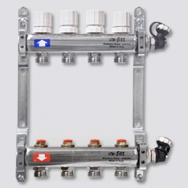
UNI-FITT | Колл.группа 1'х3/4' 2 вых с регулировочными и термостатическими вентилями, нерж. сталь | 32315S060502 | шт. | 72.18 € | 72.18 € | 5,702.22
UNI-FITT | Колл.группа 1'х3/4' 3 вых с регулировочными и термостатическими вентилями, нерж. сталь | 32315S060503 | шт. | 86.20 € | 86.20 € | 6,809.80
UNI-FITT | Колл.группа 1'х3/4' 4 вых с регулировочными и термостатическими вентилями, нерж. сталь | 32315S060504 | шт. | 100.85 € | 100.85 € | 7,967.15
UNI-FITT | Колл.группа 1'х3/4' 5 вых с регулировочными и термостатическими вентилями, нерж. сталь | 32315S060505 | шт. | 117.50 € | 117.50 € | 9,282.50
UNI-FITT | Колл.группа 1'х3/4' 6 вых с регулировочными и термостатическими вентилями, нерж. сталь | 32315S060506 | шт. | 133.04 € | 133.04 € | 10,510.16
UNI-FITT | Колл.группа 1'х3/4' 7 вых с регулировочными и термостатическими вентилями, нерж. сталь | 32315S060507 | шт. | 152.23 € | 152.23 € | 12,026.17
UNI-FITT | Колл.группа 1'х3/4' 8 вых с регулировочными и термостатическими вентилями, нерж. сталь | 32315S060508 | шт. | 169.64 € | 169.64 € | 13,401.56
UNI-FITT | Колл.группа 1'х3/4' 9 вых с регулировочными и термостатическими вентилями, нерж. сталь | 32315S060509 | шт. | 184.86 € | 184.86 € | 14,603.94
UNI-FITT | Колл.группа 1'х3/4' 10 вых с регулировочными и термостатическими вентилями, нерж. сталь | 32315S060510 | шт. | 202.01 € | 202.01 € | 15,958.79
UNI-FITT | Колл.группа 1'х3/4' 11 вых с регулировочными и термостатическими вентилями, нерж. сталь | 32315S060511 | шт. | 217.09 € | 217.09 € | 17,150.11
UNI-FITT | Колл.группа 1'х3/4' 12 вых с регулировочными и термостатическими вентилями, нерж. сталь | 32315S060512 | шт. | 231.93 € | 231.93 € | 18,322.47
UNI-FITT | Колл.группа 1'х3/4' 13 вых с регулировочными и термостатическими вентилями, нерж. сталь | 32315S060513 | шт. | 258.78 € | 258.78 € | 20,443.62

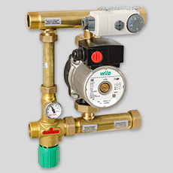
Насосно-смесительные группы

UNI-FITT | Насосно-смесительная группа MULTIMIX 1", c насосом Wilo RS 25/6-130 | 476G1500 | шт. | 348.00 € | 348.00 € | 27,492.00

Коллекторные группы из латуни с термостатическими вентилями и расходомерами

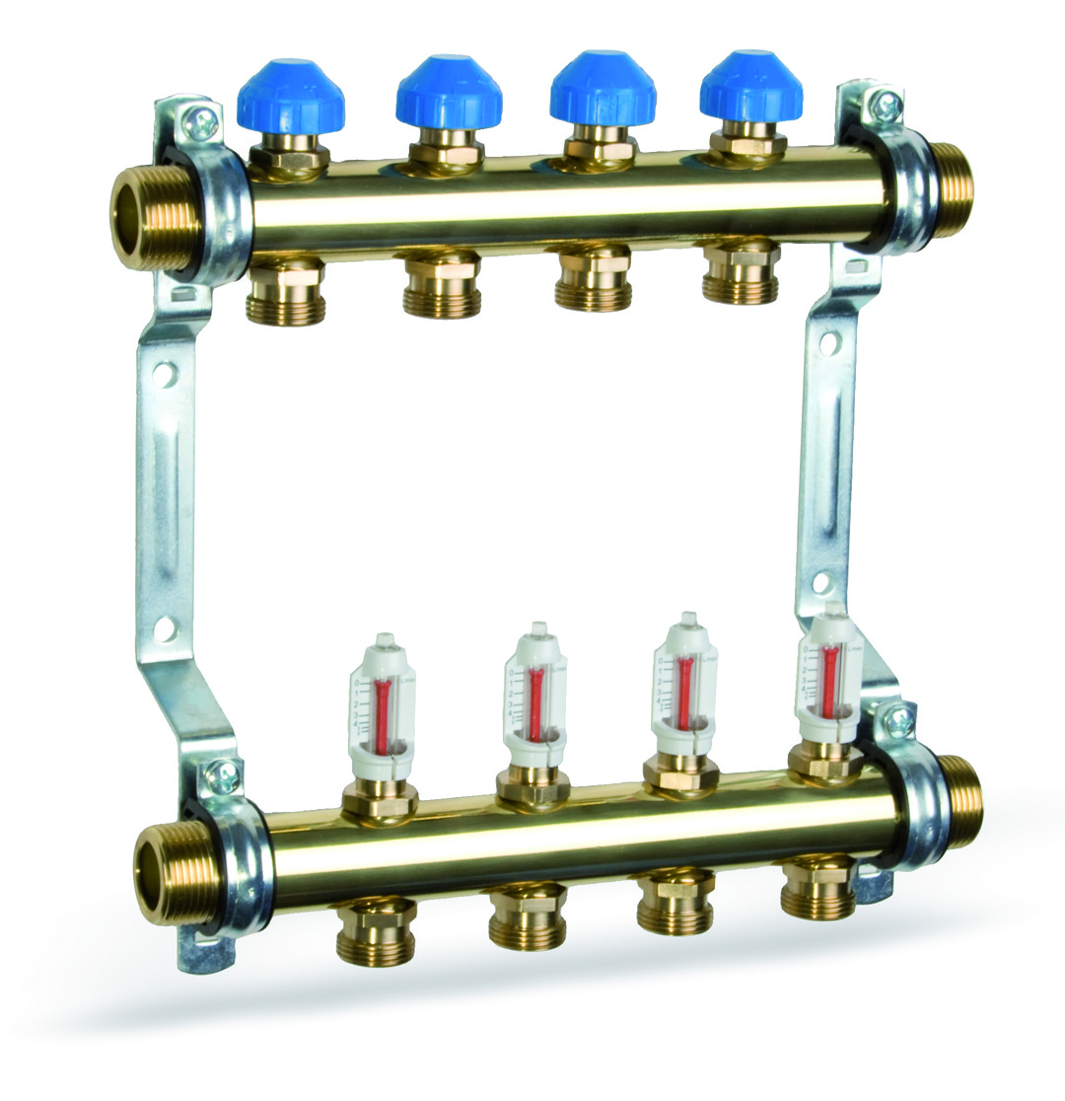
WATTS Ind | Колл.группа HKV/T-2, 2вых.1"-3/4 с расходомером | 10004194 | шт. | 93.25 € | 93.25 € | 7,366.75
WATTS Ind | Колл.группа HKV/T-3, 3вых.1"-3/4 с расходомером | 10004196 | шт. | 124.26 € | 124.26 € | 9,816.54
WATTS Ind | Колл.группа HKV/T-4, 4вых.1"-3/4 с расходомером | 10004198 | шт. | 148.69 € | 148.69 € | 11,746.51
WATTS Ind | Колл.группа HKV/T-5, 5вых.1"-3/4 с расходомером | 10004199 | шт. | 175.61 € | 175.61 € | 13,873.19
WATTS Ind | Колл.группа HKV/T-6, 6вых.1"-3/4 с расходомером | 10004200 | шт. | 207.65 € | 207.65 € | 16,404.35
WATTS Ind | Колл.группа HKV/T-7, 7вых.1"-3/4 с расходомером | 10004201 | шт. | 233.29 € | 233.29 € | 18,429.91
WATTS Ind | Колл.группа HKV/T-8, 8вых.1"-3/4 с расходомером | 10004202 | шт. | 260.61 € | 260.61 € | 20,588.19
WATTS Ind | Колл.группа HKV/T-9, 9вых.1"-3/4 с расходомером | 10004203 | шт. | 285.68 € | 285.68 € | 22,568.72
WATTS Ind | Колл.группа HKV/T-10, 10вых.1"-3/4 с расходомером | 10004204 | шт. | 312.67 € | 312.67 € | 24,700.93
WATTS Ind | Колл.группа HKV/T-11, 11вых.1"-3/4 с расходомером | 10004205 | шт. | 345.86 € | 345.86 € | 27,322.94
WATTS Ind | Колл.группа HKV/T-12, 12вых.1"-3/4 с расходомером | 10004206 | шт. | 357.42 € | 357.42 € | 28,236.18

WATTS Ind | Колл.группа НН 1'х3/4'EK 3вых расходомер | 10012380 | шт. | 115.25 € | 115.25 € | 9,104.75
WATTS Ind | Колл.группа НН 1'х3/4'EK 4вых расходомер | 10012381 | шт. | 145.02 € | 145.02 € | 11,456.58
WATTS Ind | Колл.группа НН 1'х3/4'EK 5вых расходомер | 10012382 | шт. | 173.42 € | 173.42 € | 13,700.18
WATTS Ind | Колл.группа НН 1'х3/4'EK 6вых расходомер | 10012383 | шт. | 198.05 € | 198.05 € | 15,645.95
WATTS Ind | Колл.группа НН 1'х3/4'EK 7вых расходомер | 10012384 | шт. | 223.94 € | 223.94 € | 17,691.26
WATTS Ind | Колл.группа НН 1'х3/4'EK 8вых расходомер | 10012385 | шт. | 251.09 € | 251.09 € | 19,836.11
WATTS Ind | Колл.группа НН 1'х3/4'EK 9вых расходомер | 10012386 | шт. | 275.72 € | 275.72 € | 21,781.88
WATTS Ind | Колл.группа НН 1'х3/4'EK 11вых расходомер | 10012388 | шт. | 324.86 € | 324.86 € | 25,663.94
WATTS Ind | Колл.группа НН 1'х3/4'EK 12вых расходомер | 10012389 | шт. | 344.33 € | 344.33 € | 27,202.07

Коллекторные группы из латуни с термостатическими вентилями и расходомерами
EMMETI | Колл.группа ВВ 1'х3/4'EK 2вых расходомер | 01298210 | шт. | 124.82 € | 124.82 € | 9,860.78
EMMETI | Колл.группа ВВ 1'х3/4'EK 3вых расходомер | 01298212 | шт. | 143.02 € | 143.02 € | 11,298.58
EMMETI | Колл.группа ВВ 1'х3/4'EK 4вых расходомер | 01298214 | шт. | 165.19 € | 165.19 € | 13,050.01
EMMETI | Колл.группа ВВ 1'х3/4'EK 5вых расходомер | 01298216 | шт. | 187.42 € | 187.42 € | 14,806.18
EMMETI | Колл.группа ВВ 1'х3/4'EK 6вых расходомер | 01298218 | шт. | 209.72 € | 209.72 € | 16,567.88
EMMETI | Колл.группа ВВ 1'х3/4'EK 7вых расходомер | 01298220 | шт. | 232.08 € | 232.08 € | 18,334.32
EMMETI | Колл.группа ВВ 1'х3/4'EK 8вых расходомер | 01298222 | шт. | 253.90 € | 253.90 € | 20,058.10
EMMETI | Колл.группа ВВ 1'х3/4'EK 9вых расходомер | 01298224 | шт. | 284.03 € | 284.03 € | 22,438.37
EMMETI | Колл.группа ВВ 1'х3/4'EK 10вых расходомер | 01298226 | шт. | 308.44 € | 308.44 € | 24,366.76
EMMETI | Колл.группа ВВ 1'х3/4'EK 11вых расходомер | 01298228 | шт. | 335.68 € | 335.68 € | 26,518.72
EMMETI | Колл.группа ВВ 1'х3/4'EK 12вых расходомер | 01298230 | шт. | 471.07 € | 471.07 € | 37,214.53

EMMETI | Колл.группа ВВ 1'хМ24х19 2вых расходомер | 01298180 | шт. | 120.11 € | 120.11 € | 9,488.69
EMMETI | Колл.группа ВВ 1'хМ24х19 3вых расходомер | 01298182 | шт. | 139.62 € | 139.62 € | 11,029.98
EMMETI | Колл.группа ВВ 1'хМ24х19 4вых расходомер | 01298184 | шт. | 197.72 € | 197.72 € | 15,619.88
EMMETI | Колл.группа ВВ 1'хМ24х19 5вых расходомер | 01298186 | шт. | 179.94 € | 179.94 € | 14,215.26
EMMETI | Колл.группа ВВ 1'хМ24х19 6вых расходомер | 01298188 | шт. | 200.89 € | 200.89 € | 15,870.31
EMMETI | Колл.группа ВВ 1'хМ24х19 7вых расходомер | 01298190 | шт. | 224.12 € | 224.12 € | 17,705.48
EMMETI | Колл.группа ВВ 1'хМ24х19 8вых расходомер | 01298192 | шт. | 329.66 € | 329.66 € | 26,043.14
EMMETI | Колл.группа ВВ 1'хМ24х19 9вых расходомер | 01298194 | шт. | 363.24 € | 363.24 € | 28,695.96
EMMETI | Колл.группа ВВ 1'хМ24х19 10вых расходомер | 01298196 | шт. | 397.09 € | 397.09 € | 31,370.11
EMMETI | Колл.группа ВВ 1'хМ24х19 11вых расходомер | 01298198 | шт. | 432.67 € | 432.67 € | 34,180.93
EMMETI | Колл.группа ВВ 1'хМ24х19 12вых расходомер | 01298200 | шт. | 452.70 € | 452.70 € | 35,763.30

EMMETI | Соед-ние d16х2 х М 24 х19 Фитинги компрессионные для м/п и РЕХ-труб | 28100358 | шт. | 2.84 € | 2.84 € | 224.36
EMMETI | Соед-ние d20х2х М 24 х19 Фитинги компрессионные для м/п и РЕХ-труб | 28100366 | шт. | 2.84 € | 2.84 € | 224.36

